Flowchart
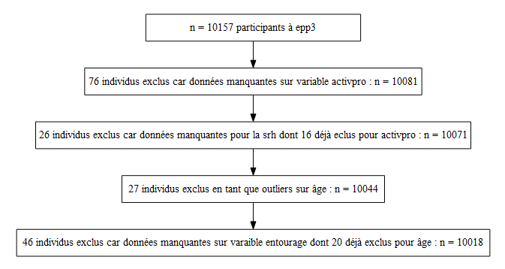
Flowchart cohort Epp3

exlporation
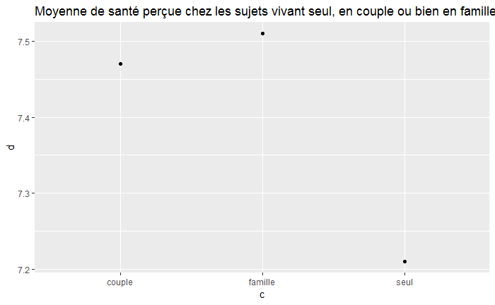
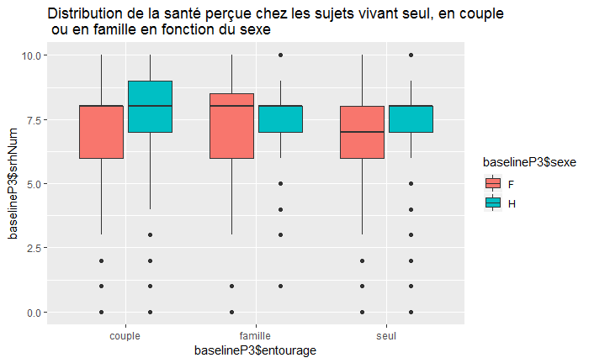
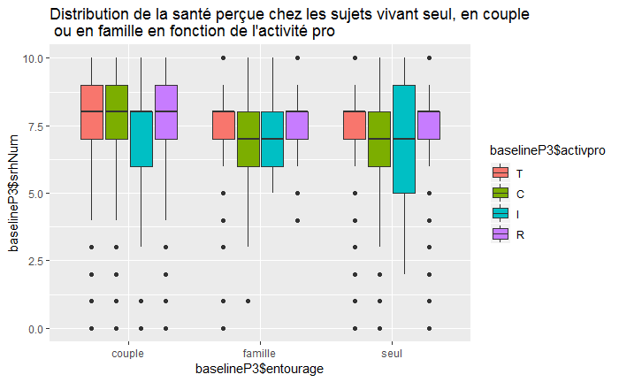
 | Exlporation des données

 |  | Table de contingence srh et activpro

 |  |  |  | 0 | 1 | 2 | 3 | 4 | 5 | 6 | 7 | 8 | 9 | 10
 |  |  | C | 0.2 | 1.5 | 1.1 | 1.7 | 3.2 | 11.3 | 9.1 | 20.2 | 29.7 | 14.1 | 7.9
 |  |  | I | 0.2 | 1.5 | 0.2 | 2.0 | 2.9 | 12.2 | 11.7 | 20.0 | 27.9 | 14.4 | 6.8
 |  |  | R | 0.1 | 1.3 | 0.2 | 0.6 | 1.3 | 8.1 | 8.1 | 21.5 | 34.7 | 16.8 | 7.3
 |  |  | T | 0.1 | 1.9 | 0.2 | 0.8 | 2.0 | 8.8 | 7.8 | 21.7 | 32.4 | 17.3 | 7.1

 |  |  |  |  | Mauvais (0-7) | Bon (8-10)
 |  |  |  | C | 48.3 | 51.7
 |  |  |  | I | 50.9 | 49.1
 |  |  |  | R | 41.2 | 58.8
 |  |  |  | T | 43.2 | 56.8

 |  |  |  | Le groupe ayant le plus de monde se considérant en bonne santé est le groupe des retraités comme prévu.
 |  |  |  | Cependant le plus "mauvais groupe" n'est pas celui ds travailleurs mais des inactifs.
 |  |  |  | Le test du chi² d'independance entre l'activité pro et la santé perçue binarisée donne une p-valeur 2.763e-05

 |  | Distribution de l'âge
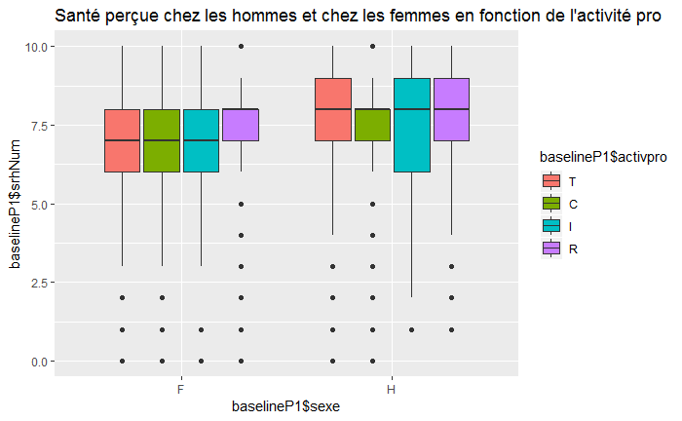
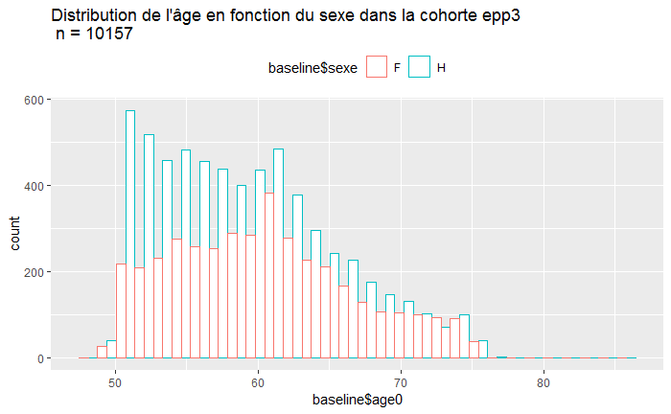

 |  | Distribution de la santé perçue par classe d'âges |  |  |  |  |  |  |  |  |  |  | Moyenne de la santé perçue dans chaque classe d'âge

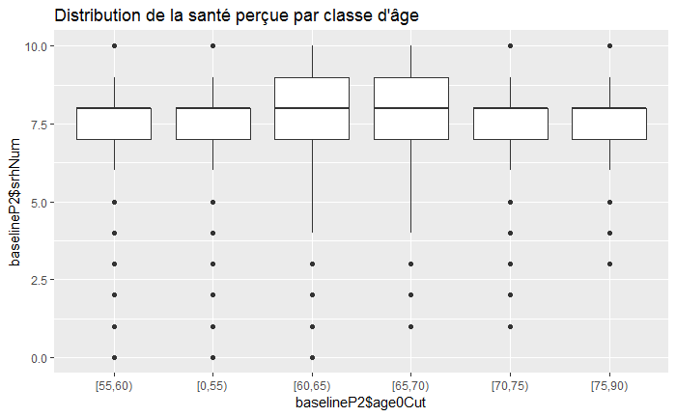
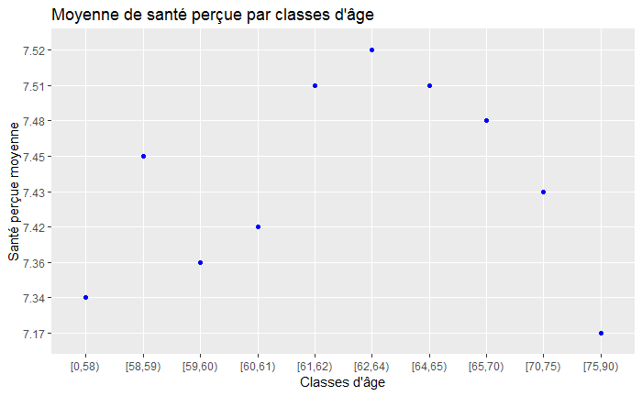

La santé perçue

 |  | Variable entourage résumé |  | n = 100 18

 |  |  |  |  |  |  |  |  |  |  |  |  |  |  |  | couple | famille | seul
 |  |  | couple | famille | seul |  |  |  |  |  |  |  | F | H | T | 71.14 | 4.02 | 24.84
 |  | effectifs | 7049 | 319 | 2650 |  |  |  |  |  |  | couple | 32.35 | 67.65 | C | 55.31 | 4.27 | 40.42
 |  | prop | 70.36 | 3.18 | 26.45 |  |  |  |  |  |  | famille | 28.53 | 71.47 | I | 85.82 | 2.20 | 11.98
 |  |  |  |  |  |  |  |  |  |  |  | seul | 58.11 | 41.89 | R | 70.88 | 1.53 | 27.59

